상품제안서
[최고급형] 클래시 25절 특안식 다이어리(쓰리톤/인스프링) | 상품코드: F24805

 |  |  |  |  |  |  | 02-412-0044 | www.easy1.co.kr
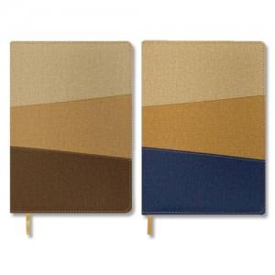

【상세/제작정보】

【인쇄/포장옵션】 | 불박 / 벌크

【공급단가】 | 수량 | 100~ | 300~ | 500~ | 1,000~ | 3,000~
*VAT별도 | 내지_이틀식 | 9,870원 | 9,710원 | 9,480원 | 9,240원 | 9,080원
 | 내지_노트식 | 10,000원 | 9,840원 | 9,600원 | 9,360원 | 9,200원

【상품 URL】 | https://dev.easy1.co.kr:443/src/goods_detail.php?gdno=24805

